Feuil1
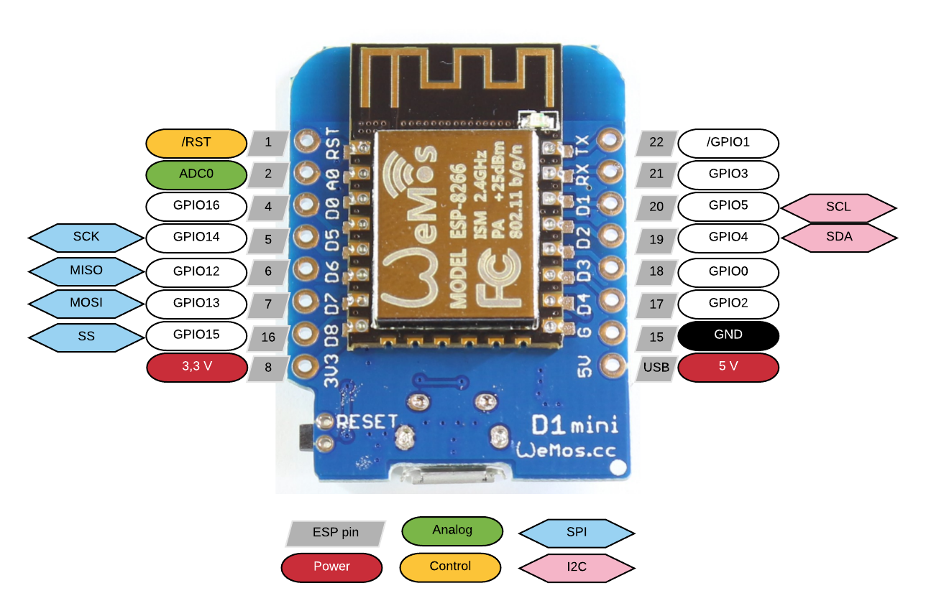

 |  | GPIO
Output | power | D6 | 12 | GPIO,12,1
 | heat | D5 | 14 | GPIO,14,0
 |  | Couleur | LevConvPin | GPIO
input | Heater | gris | HV1 | D0 | 16
 | Filtering | noir | HV2 | D3 | 0
 | JetPump | Blanc | HV3 | D4 | 2

